F-DIREMS-017
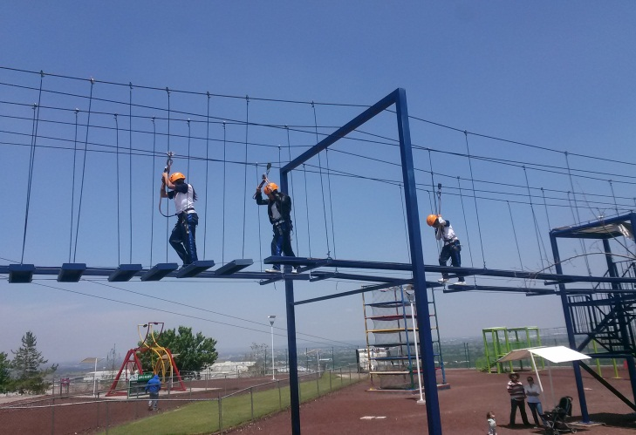
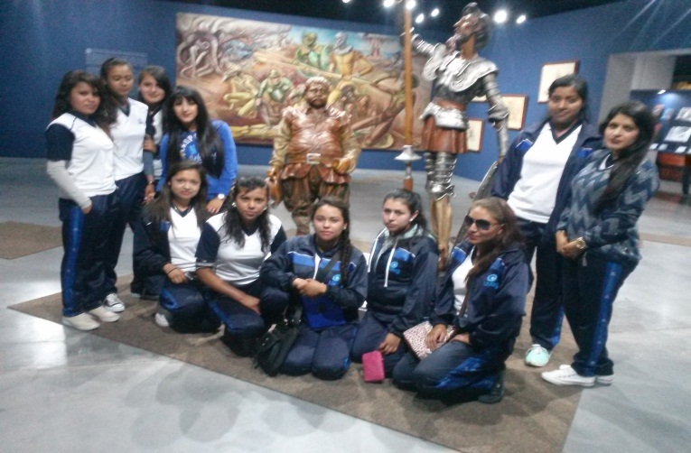
 |  | EVALUACIÓN DE VISITA ACADÉMICA |  |  |  |  |  | Codificación | F-DIREMS-017
 |  |  |  |  |  |  |  | No. Rev. | 0
 |  |  |  |  |  |  |  | Emision | 2015-10-22
Telebachillerato Comunitario: |  |  | Coecillo
Lugar que se visitó: |  |  | Parque Guanajuato Bicentenario y cuidad de Guanajuato
Fecha de la visita: |  | 24 de Junio 2016.
Reporte de la Visita
Estudiantes de Segundo Semestre
Se expresa y comunica
4. Escucha, interpreta y emite mensajes pertinentes en distintos contextos mediante la utilización de medios, códigos y herramientas apropiados.
4.2 Aplica distintas estrategias comunicativas según quienes sean sus interlocutores, el contexto en el que se encuentra y los objetivos que persigue.
Participa con responsabilidad en la sociedad
10. Mantiene una actitud respetuosa hacia la interculturalidad y la diversidad de creencias, valores, ideas y prácticas sociales.
10.1 Reconoce que la diversidad tiene lugar en un espacio democrático de igualdad, de dignidad y derechos de todas las personas, y rechaza toda forma de discriminación.
Estudiantes de Cuarto Semestre
Se autodetermina y cuida de sí
2. Es sensible al arte y participa en la apreciación e interpretación de sus expresiones en distintos géneros
2.2 Valora el arte como manifestación de la belleza y expresión de ideas, sensaciones y emociones.
Participa con responsabilidad en la sociedad
10. Mantiene una actitud respetuosa hacia la interculturalidad y la diversidad de creencias, valores, ideas y prácticas sociales
10.3 Asume que el respeto a las diferencias es el principio de integración y convivencia.
Experiencias:
Fue una experiencia agradable para los estudiantes en el parque Guanajuato Bicentenario demostraron mucho interés en salas y pabellones así mismo se divirtieron en el área de juegos y esparcimiento. En la ciudad de Guanajuato también se quedaron sorprendidos de conocer historias reales que se vivieron en el lugar como la del callejón del beso, la vida de los mineros etc. Los estudiantes mencionan que hicieron relación de los contenidos vistos en clases con los aspectos históricos y culturales que observaron en los lugares visitados.

EVALUACIÓN
Indique con una "X"
ASPECTOS A EVALUAR |  |  | EXCELENTE | BUENO | REGULAR | MALO | DEFICIENTE
PUNTUALIDAD |  |  | x
DOMINIO DE TEMA DEL GUIA |  |  |  | x
CONTENIDO DE TEMA DE LA VISITA |  |  |  | x
CUMPLIÓ CON OBJETIVO |  |  | x
ALIMENTOS |  |  |  | x
INSTALACIONES |  |  | x
GENERÓ PARTICIPACIÓN GRUPAL |  |  | x
QUE CALIFICACIÓN GLOBAL ASIGNA |  |  | 10.0

PARTICIPANTES
ALUMNOS | DOCENTES | PADRES DE FAMILIA |  | OTROS | TOTAL DE PARTICIPANTES
37 | 3 | 0 |  |  | 40

Adjunte Evidencia Fotográfica

